Menú
Administrador

Cargos
Regresar

Nombre | Agregar nivel cargo | Nombre | Editar nivel cargo
Descripción | Se establecen los niveles de cargo que se usaran en los cargos | Descripción | actualizamos la información que contiene el nivel cargo
Campos de entrada | Nombre* prioridad* | Campos de entrada | id->campo único-campo hidden* Nombre* prioridad*

Tabla en la que se guarda | nivelcargo | Tabla en la que se guarda | nivelcargo
Precondiciones | ninguna | Precondiciones | debe existir el registro
Salidas | se registran los niveles a usar en la creación del cargo | Salidas | se actualiza los datos que contiene el nivel del cargo
Prioridad | Media | Prioridad | Media
validación | El nombre no se debe dejar repetir | Validación | No se puede editar por uno ya existente

 |  | Nombre | Eliminar nivel cargo
 |  | Descripción | eliminamos el dato del nivel de cargo
 |  | Campos de entrada | id->campo único-campo hidden*

 |  | Tabla en la que se guarda | nivelcargo
 |  | Precondiciones | debe existir el registro
 |  | Salidas | elimina el registro existente
 |  | Prioridad | Media
 |  | validación | El sistema pregunta si desea eliminar el registro

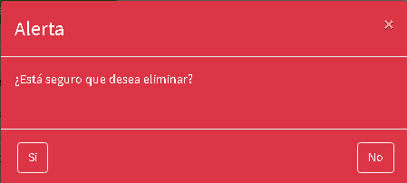

Nombre | Agregar cargos | Nombre | Actualización de cargos
Descripción | Se establecen los cargos para los usuarios | Descripción | actualizamos el nivel del cargo
Campos de entrada | Nombre* Descripción* Jefe inmediato* Nivel del cargo* | Campos de entrada | id-Campo único-campó hidden* Nombre* Descripción* Jefe inmediato* Nivel del cargo*

Tabla en la que se guarda | cargos | Tabla en la que se guarda | cargos
Precondiciones | Se extablece un campo "Jefe inmediato" (un cargo superior al que se desea crear) y debe estar creado el nivel del cargo | Precondiciones | debe existir el registro en la tabla de cargos
Salidas | Genera un cargo para asigarle al usuario | Salidas | actualizamos la información del cargo
Prioridad | Alta | Prioridad | Alta
validación | El nombre no se debe dejar repetir | Validación | No se puede editar por uno ya existente
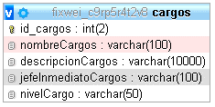

 |  | Nombre | Eliminación de cargos
 |  | Descripción | elimina la información del cargo
 |  | Campos de entrada | id-Campo único-campó hidden*
 |  | Tabla en la que se elimina | cargos
 |  | Precondiciones | debe existir el registro en la tabla de cargos
 |  | Salidas | actualizamos la información del cargo
 |  | Prioridad | Alta
Nombre | Exportación de cargos | Validación | El sistema pregunta si desea eliminar el cargo
Descripción | exportamos la información visual de los cargos
Campos de entrada | Clic botón exportar
Tabla a consultar | cargos
Precondiciones | debe existir el registro en la tabla de cargos
Salidas | visualización de un documento en excel
Prioridad | Media

Nombre | Importación de cargos
Descripción | Alimentamos la tabla de cargor por un excel
Campos de entrada | Descargar plantilla y subirlo en el campo importar archivo, luego oprimir el botón importar
Tabla a consultar | cargos
Precondiciones | Debe existir los niveles de cargo
Salidas | visualización en la tabla de los cargos que se acaban de subir
Prioridad | Media

Macroproceso
Regresar

Nombre | Agregar macroproceso | Nombre | Actualizar macroproceso
Descripción | se establecen los macroprocesos que se usan en los procesos | Descripción | se modifica la información de los macroprocesos
Campos de entrada | Nombre* descripción* | Campos de entrada | id->campo único-campo hidden Nombre* descripción*

Tabla en la que se guarda | macroproceso | Tabla en la que se guarda | macroproceso
Precondiciones | ninguna | Precondiciones | debe existir el registro para su actualización
Salidas | se registran los macroprocesos | Salidas | se actualiza la información del macroproceso
Prioridad | Media | Prioridad | Media
Validación | El nombre no se debe dejar repetir | Validación | No se puede editar por uno ya existente

 |  | Nombre | Eliminar macroproceso
 |  | Descripción | Se elimina el macroproceso
 |  | Campos de entrada | id->campo único-campo hidden

 |  | Tabla en la que se elimina | macroproceso
Nombre | Exportación de macroproceso | Precondiciones | debe existir el registro para su actualización
Descripción | exportamos la información visual de los macroprocesos | Salidas | se elimina la información
Campos de entrada | Clic botón exportar | Prioridad | Media
Tabla a consultar | macroproceso | Validación | El sistema preguntará si desea eliminar el macroproceso
Precondiciones | debe existir el registro en la tabla de macroprocesos
Salidas | visualización de un documento en excel
Prioridad | Media

Nombre | Importación de macroprocesos
Descripción | Alimentamos la tabla de macroproceso por un excel
Campos de entrada | Descargar plantilla y subirlo en el campo importar archivo, luego oprimir el botón importar
Tabla a consultar | macroproceso
Precondiciones | ninguna
Salidas | visualización en la tabla de los macroprocesos que se acaban de subir
Prioridad | Media

Proceso
Regresar

Nombre | Agregar proceso | Nombre | Actualizar proceso
Descripción | se establecen los procesos | Descripción | se actualiza los procesos
Campos de entrada | Nombre* descripción* Dueño proceso* Prefijo* Macroproceso | Campos de entrada | Nombre* id->campo único-campo hidden* descripción* Dueño proceso* Prefijo* Macroproceso

Tabla en la que se guarda | proceso | Tabla en la que se guarda | proceso
Precondiciones | debe existir, dueño de proceso y macroproceso | Precondiciones | debe existir, dueño de proceso y macroproceso y el registro
Salidas | se registran los procesos | Salidas | se modifica la información de los procesos
Prioridad | Media | Prioridad | Media
Validación | No debe dejar repetir nombre,prefijo | Validación | No se puede editar por uno ya existente

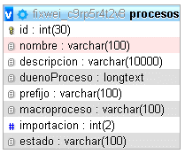
 |  | Nombre | Eliminar proceso
 |  | Descripción | se establecen los procesos
 |  | Campos de entrada | id->campo único-campo hidden

 |  | Tabla en la que se guarda | proceso
 |  | Precondiciones | debe existir el registro para su eliminación
 |  | Salidas | se modifica un estado para no mostrar el registro
 |  | Prioridad | Media
 |  | Validación | El sistema pregunta si desea eliminar el proceso, se le cambio un estado al proceso para llevarlo a los procesos eliminados

Nombre | Exportación de procesos
Descripción | exportamos la información visual de los procesos
Campos de entrada | Clic botón exportar
Tabla a consultar | proceso
Precondiciones | debe existir el registro en la tabla de proceso
Salidas | visualización de un documento en excel
Prioridad | Media

Nombre | Importación de proceso | Nombre | Visualizar procesos eliminados
Descripción | Alimentamos la tabla de macroproceso por un excel | Descripción | se visualiza los procesos eliminados anteriormente
Campos de entrada | Descargar plantilla y subirlo en el campo importar archivo, luego oprimir el botón importar | Campos de entrada | id->campo único-campo hidden
Tabla a consultar | proceso
Precondiciones | debe existir sueño del proceso y macroproceso
Salidas | visualización en la información que se acaba de subir
Prioridad | Media
 |  | Tabla en la que se guarda | proceso
 |  | Precondiciones | debío ser eliminado anteriormente
 |  | Salidas | visualizar procesos eliminados
 |  | Prioridad | Media

Centro de trabajo
Regresar

Nombre | Agregar centro de trabajo | Nombre | Actualizar centro de trabajo
Descripción | se establecen los centro de trabajo a usar en la creación del usuario | Descripción | actualizamos los datos del centro de trabajo
Campos de entrada | Prefijo* Nombre* Cargos asociados* | Campos de entrada | id->campo único-campo hidden* Prefijo* Nombre* Cargos asociados*

Tabla en la que se guarda | proceso | Tabla en la que se guarda | centrodetrabajo
Precondiciones | debe existir los cargos para agregar cargos asociados | Precondiciones | debe existir el registro para su actualización
Salidas | se registran los centro de trabajo | Salidas | se modifica la información
Prioridad | Media | Prioridad | Media
Validación | No debe dejar repetir nombre y tampoco prefijo | Validación | No se puede editar por uno ya existente

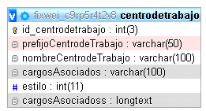
 |  | Nombre | Eliminar centro de trabajo
 |  | Descripción | se elimina el centro de trabajo
 |  | Campos de entrada | id->campo único-campo hidden*

 |  | Tabla en la que se elimina | centrodetrabajo
 |  | Precondiciones | debe existir el registro para su eliminación
 |  | Salidas | de elimina el registro
 |  | Prioridad | Media
 |  | Validación | El sistema le pregunta si desea eliminar el registro

Nombre | Exportación de centro de trabajo
Descripción | exportamos la información visual de los centros de trabajo
Campos de entrada | Clic botón exportar
Tabla a consultar | centrodetrabajo
Precondiciones | debe existir el registro en la tabla de centro de trabajo
Salidas | visualización de un documento en excel
Prioridad | Media

Nombre | Importación de centro de trabajo
Descripción | Alimentamos la tabla de centro de trabajo por un excel
Campos de entrada | Descargar plantilla y subirlo en el campo importar archivo, luego oprimir el botón importar
Tabla a consultar | centrodetrabajo
Precondiciones | debe existir los cargos para agregar cargos asociados
Salidas | visualización en la información que se acaba de subir
Prioridad | Media

Centro de costo
Regresar

Nombre | Agregar centro de costo | Nombre | Actualizar centro de costo
Descripción | se establecen los centro de costo a usar en la creación del usuario | Descripción | se modifican los datos del centro de costo
Campos de entrada | Código* *Persona responsable prefijo* nombre* dueño del centro de costos* centro de trabajo* | Campos de entrada | Código* id->campo único-campo hidden* prefijo* *Persona responsable nombre* dueño del centro de costos* centro de trabajo*

Tabla en la que se guarda | centroCostos | Tabla en la que se guarda | centroCostos
Precondiciones | debe existir dueño del centro de costos y centro de trabajo | Precondiciones | debe existir el registro
Salidas | se registran los centros de costo | Salidas | se actualiza la información del centro de costo
Prioridad | Media | Prioridad | Media
Validación | No debe dejar repetir nombre, código y tampoco prefijo | Validación | No se puede editar por uno ya existente

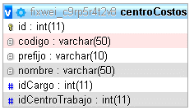
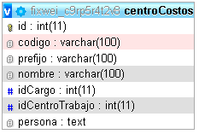
 |  | Nombre | Eliminar centro de costo
 |  | Descripción | se elimina el registro de centro de costo
 |  | Campos de entrada | id->campo único-campo hidden*

 |  | Tabla en la que se elimina | centroCostos
 |  | Precondiciones | debe existir el registro para su eliminación
 |  | Salidas | se elimina la información
 |  | Prioridad | Media
 |  | Validación | El sistema pregunta si desea eliminar el registro

Nombre | Exportación de centro de costo
Descripción | exportamos la información visual de los centros de costo
Campos de entrada | Clic botón exportar
Tabla a consultar | centroCostos
Precondiciones | debe existir el registro en la tabla de centro de costo
Salidas | visualización de un documento en excel
Prioridad | Media

Nombre | Importación de centro de costo
Descripción | Alimentamos la tabla de centro de costo por un excel
Campos de entrada | Descargar plantilla y subirlo en el campo importar archivo, luego oprimir el botón importar
Tabla a consultar | centroCostos
Precondiciones | debe existir dueño del centro de costos y centro de trabajo
Salidas | visualización en la información que se acaba de subir
Prioridad | Media

Grupos de distribución
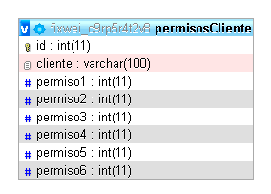
Regresar

Nombre | Agregar grupos de distribución | Nombre | Actualización grupos de distribución
Descripción | se establecen los grupos a usar en la creación del usuario | Descripción | se actualiza la información del grupo de distribución
Campos de entrada | nombre* descripción* centro de trabajo asociados* | Campos de entrada | nombre* descripción* centro de trabajo asociados* id->campo único-campo hidden*

Tabla en la que se guarda | grupo,permisos,grupoUcTrabajo,actividades | Tabla en la que se guarda | grupo
Precondiciones | debe existir los centro de trabajo asociados | Precondiciones | debe existir el registro para su actualización
Salidas | se registra los grupos de distribución para los permisos | Salidas | se visualiza la información modificada
Prioridad | Media | Prioridad | Media
Validación | no debe dejar repetir el nombre | Validación | No se puede editar por uno ya existente
Al momento de dar clic en Agregar y después devalidar el nombre, realiza el INSERT a la tabla de grupo.

 |  | Nombre | Eliminación grupos de distribución
 |  | Descripción | se elimina el grupo de distribución
 |  | Campos de entrada | id->campo único-campo hidden*

Después de hacer el Insert, se consulta la tabla de permisos para traer el id y crear los permisos con el el grupo de distribución

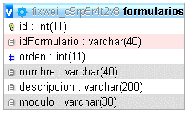
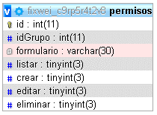
 |  | Tabla en la que se elimina | grupo
 |  | Precondiciones | debe existir el registro para su actualización
 |  | Salidas | se visualiza la información modificada
 |  | Prioridad | Media
 |  | validación | algunos grupos de distribución no nos permite eliminar ya que estos están asignados a un usuario, por lo tanto solo nos dejará eliminar aquellos que no han sido asignados a un usuario.

Después de hacer el Insert de los centro de trabajo, se registra la actividad de la creación del grupo de distribución
Después de hacer el Insert de los permisos, se agregan los centro de trabajo que se seleccionaron

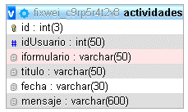


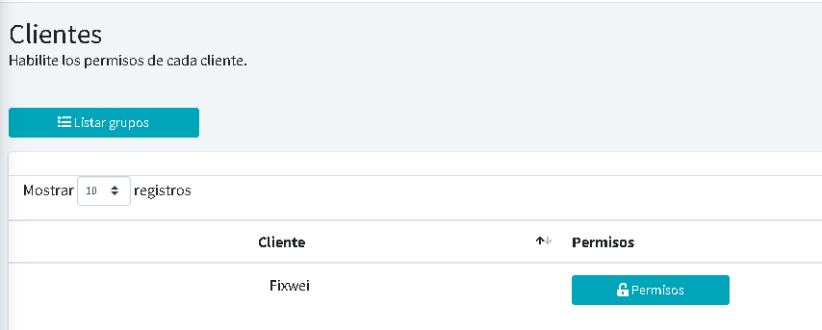

Se visualiza la lista de empresa que se van agregando

Desde la vista como super administrador se tiene visualización de este botón

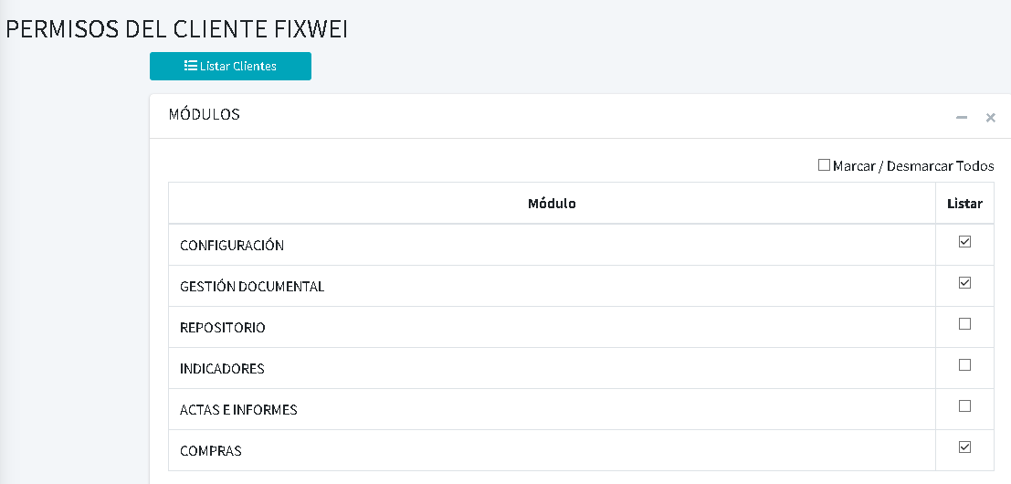

Visualizamos los módulos de los permisos de los grupos de distribución, para tener control total cuando queramos deshabilitar o desabilitar estos módulos.

Definición
Regresar

Nombre | Agregar definición | Nombre | Actualización definición
Descripción | Se agrega el glosario de palabras claves para la compañía | Descripción | se modifica los datos de la definición
Campos de entrada | Nombre* Descripción* Fuente | Campos de entrada | id->campo único-campo hidden* Nombre* Descripción* Fuente

Tabla en la que se guarda | definicion | Tabla en la que se guarda | definicion
Precondiciones | ninguna | Precondiciones | ya debe existir el registro
Salidas | se registra el nombre, definición y fuente del enlace | Salidas | se actualiza los datos que contiene la definición
Prioridad | Media | Prioridad | Media
Validación | no se deja registrar el mismo nombre

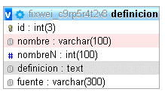

 |  | Nombre | Eliminar definición
 |  | Descripción | Se elimina la información
 |  | Campos de entrada | id->campo único-campo hidden*

 |  | Tabla en la que se guarda | definicion
 |  | Precondiciones | debe existir información para su eliminación
Nombre | Exportación definición | Salidas | Se elimina la información
Descripción | exportamos la información visual de las definiciones | Prioridad | Media
Campos de entrada | Clic botón exportar | Validación | el sistema me pregunta si estoy seguro de eliminar el registro
Tabla a consultar | definicion
Precondiciones | debe existir el registro en la tabla de definicion
Salidas | visualización de un documento en excel
Prioridad | Media

Nombre | Importación de definición
Descripción | Alimentamos la tabla de definición por un excel
Campos de entrada | Descargar plantilla y subirlo en el campo importar archivo, luego oprimir el botón importar
Tabla a consultar | definicion
Precondiciones | ninguna
Salidas | visualización en la información que se acaba de subir
Prioridad | Media

Codificación
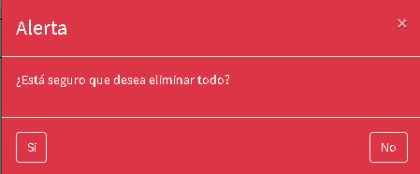
Regresar

Nombre | Agregar codificación de documentos | Nombre | Eliminar codificación de documentos
Descripción | se agrega los prefijos y símbolos para la creación de los documentos | Descripción | se elimina el registro
Campos de entrada | Variable* símbolo* | Campos de entrada | id->campo único-campo hidden*

Tabla en la que se guarda | codificacion | Tabla en la que se guarda | codificacion
Precondiciones | ninguna | Precondiciones | debe existir la información para su eliminación
Salidas | se visualiza según el orden de codificación que se ingresa | Salidas | se elimina el registro
Prioridad | Media | Prioridad | Media
 |  | validación | el sistema me pregunta si está seguro de eliminar el registro
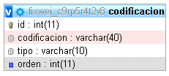

 | este botón se llama Eliminar Todo en el sistema

Nombre | Eliminar toda la codificación de documentos
Descripción | se elimina todos los registros
Campos de entrada | botón de respuesta SI

Tabla en la que se guarda | codificacion
Precondiciones | debe existir la información para su eliminación
Salidas | se elimina todos los registros
Prioridad | Media
validación | el sistema me pregunta si está seguro de eliminar todos los registros

Normatividad
Regresar

Nombre | Agregar normatividad | Nombre | Actualizar normatividad
Descripción | se agregan las normativas asociadas a la empresa | Descripción | se actualiza la información
Campos de entrada | nombre* abreviatura* descripción* | Campos de entrada | id->campo único-campo hidden* nombre* abreviatura* descripción*

Tabla en la que se guarda | normatividad | Tabla en la que se guarda | normatividad
Precondiciones | ninguna | Precondiciones | debe existir informaicón para su modificación
Salidas | se visualiza información de la normatividad creada | Salidas | se visualiza la actualización de los datos
Prioridad | Media | Prioridad | Media
validación | no deje repetir el nombre y la abreviatura

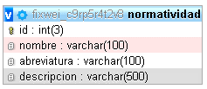
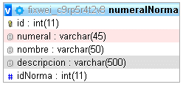

 |  | Nombre | Eliminar normatividad
 |  | Descripción | se elimina la información de la normativa
 |  | Campos de entrada | id->campo único-campo hidden*

Después de hacer el Insert de la normatividad, nos registra en la tabla numeralNorma para gestionar el númeral a la normatividad.
 |  | Tabla en la que se guarda | normatividad
 |  | Precondiciones | debe existir informaicón para su eliminación
 |  | Salidas | se elimina el registro
 |  | Prioridad | Media
 |  | validación | el sistema nos pregunta si desea eliminar el registro
Nombre | Agregar numeral normatividad
Descripción | se agregan las normativas asociadas a la empresa
Campos de entrada | numeral* nombre* descripción* idNorma->campo único - campo hidden*

Tabla en la que se guarda | numeralNormal
Precondiciones | debe estar la normatividad creada y el id de esa normatividad
Salidas | se visualiza los numerales creados para la normatividad
Prioridad | Media
validación | el numeral no se debe repetir

Nombre | Actualizar numeral normatividad | Nombre | Exportación normatividad
Descripción | se modifica la información del numeral | Descripción | exportamos la información visual de la normatividad
Campos de entrada | numeral* nombre* descripción* idNorma->campo único - campo hidden* id->campo único - campo hidden* | Campos de entrada | Clic botón exportar
 |  | Tabla a consultar | normatividad
 |  | Precondiciones | debe existir el registro en la tabla de normatividad
 |  | Salidas | visualización de un documento en excel
 |  | Prioridad | Media
Tabla en la que se guarda | numeralNormal
Precondiciones | debe existir la información para su modificación
Salidas | se visualiza la información para su actualización
Prioridad | Media

 |  | Nombre | Importación de la normatividad
 |  | Descripción | Alimentamos la tabla de normatividad por un excel
Nombre | Eliminar numeral normatividad | Campos de entrada | Descargar plantilla y subirlo en el campo importar archivo, luego oprimir el botón importar
Descripción | se elimina el registro
Campos de entrada | id->campo único - campo hidden* | Tabla a consultar | normatividad
 |  | Precondiciones | ninguna
 |  | Salidas | visualización en la información que se acaba de subir
 |  | Prioridad | Media

Tabla en la que se guarda | numeralNormal
Precondiciones | debe existir información para su eliminación
Salidas | se elimina el registro
Prioridad | Media
validación | el sistema nos pregunta si desea eliminar este registro

Tipo de documento
Regresar

Nombre | Agregar tipo documento | Nombre | Actualizar tipo documento
Descripción | se agregan los tipos de documentos que se usan para el proceso | Descripción | se actualiza los datos del tipo de documento
Campos de entrada | nombre* prefijo* descripción* inicial* archivo | Campos de entrada | nombre* id->campo úinico-campo hidden* prefijo* descripción* inicial* archivo

Tabla en la que se guarda | tipoDocumento | Tabla en la que se guarda | tipoDocumento
Precondiciones | se evalua si el documento es un archivo dañado o no. | Precondiciones | debe existir el registro para su actualización
Salidas | se visualiza la información de los tipo de documento | Salidas | se visuliza la actualización del registro
Prioridad | Media | Prioridad | Media
validación | no debe dejar repetir, nombre, prefijo | Validación | No se puede editar por uno ya existente en cuanto a nombre y prefijo del tipo de documento.
 |  |  | ojo esta permitiendo repetir el prefijo!!! Hice la prueba con DI
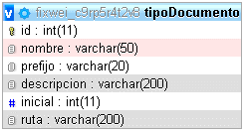

 |  | Nombre | Eliminar tipo documento
 |  | Descripción | se elimina el registro
 |  | Campos de entrada | id->campo úinico-campo hidden*

 |  | Tabla en la que se guarda | tipoDocumento
 |  | Precondiciones | debe existir el registro para su eliminación
 |  | Salidas | se elimina el registro
 |  | Prioridad | Media
Nombre | Exportación tipo documento | validación | el sistema pregunta si está seguro de eliminar el registro
Descripción | exportamos la información visual del tipo de documento
Campos de entrada | Clic botón exportar
Tabla a consultar | tipoDocumento
Precondiciones | debe existir el registro en la tabla del tipo de documento
Salidas | visualización de un documento en excel
Prioridad | Media

Nombre | Descargar plantilla del tipo documento
Descripción | se descarga un documento que fue cargado previamente
Campos de entrada | Clic botón descargar
Tabla a consultar | tipoDocumento
Precondiciones | debe existir el tipo de documento y el archivo cargado
Salidas | dar clic en el botón descargar para visualizar la plantilla
Prioridad | Media
validación | si no se cargo ningún documento, el botón se encontrará en estado Disabled

Usuario
Regresar

Nombre | Agregar Usuario
Descripción | Se agregan los usuarios que tendrán interración en el sistema | Nombre | Actualizar Usuario
Campos de entrada | Nombre* contraseña* lider* afp* Apellidos* correo eléctronico* tipo de docume* grupos* Documento* teléfono* centro de trabajo* Fecha de nacimiento* proceso* arl* foto cargo* eps* | Descripción | Se agregan los usuarios que tendrán interración en el sistema
 |  | Campos de entrada | Nombre* contraseña* lider* afp* Apellidos* correo eléctronico* tipo de docume* grupos* Documento* teléfono* centro de trabajo* id->campo Fecha de nacimiento* proceso* arl* único foto cargo* eps*

Tabla en la que se guarda | usuario, chat_users, grupoUusuario, cTrabajoUusuario
Precondiciones | debe existir proceso,cargo,lider,centro de costos,centro de trabajo y grupos | Tabla en la que se guarda | usuario, chat_users, grupoUusuario, cTrabajoUusuario
Salidas | se envia un correo con el usuario nuevo y registra datos nuevos | Precondiciones | debe existir datos existentes en la tabla
Prioridad | Alta | Salidas | visualizamos la información actualizada
validación | la fecha no puede ser mayor a la fecha actual, debe haber elegido un grupo de distribución | Prioridad | Media
 |  | Validación | No se puede editar y colocar una cédula ya existente

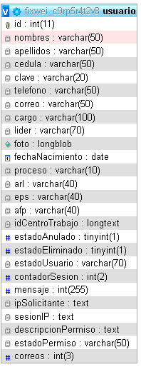
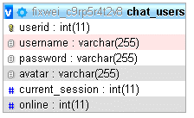
Cuando se registra el usuario, se crea un registro en esta tabla para hacer funcionar el chat

 |  | Nombre | Eliminar usuario
 |  | Descripción | se elimina el registro
 |  | Campos de entrada | id->campo úinico-campo hidden*
Cuando se registra el usuario se ingresa los diferentes grupos seleccinados donde se consume de la tabla de grupos

 |  | Tabla en la que se guarda | usuario, chat_users, grupoUusuario, cTrabajoUusuario
 |  | Precondiciones | debe existir el registro para su eliminación
 |  | Salidas | se elimina el registro
Cuando se registra el usuario se alimenta de la tabla centrodetrabajo para registrar en cTrabajoUusuario
los centros de trabajo seleccionado
 |  | Prioridad | Media
 |  | validación | el sistema pregunta si está seguro de eliminar el registro, cuando elimina el registro lo que haces es eliminar el registro y guardarlo en otra tabla llamada usuariosEliminados

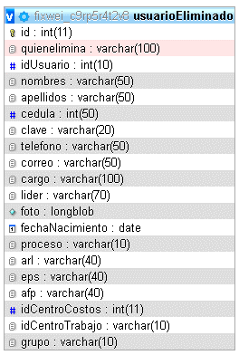
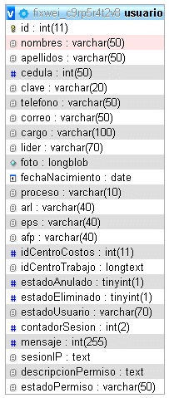

Nombre | Anular usuario
Descripción | la anulación es el bloqueo de un usuario
Campos de entrada | clic en el botón de anular, id->campo único-capo hidden*
Tabla a consultar | usuario
Precondiciones | debe existir el usuario para su anulación
Salidas | visualizamos que el usuario se encuentra anulado desde el estado
Prioridad | Media

Nombre | Exportar usuario
Descripción | exportamos la información visual del usuario
Campos de entrada | Clic botón exportar
Tabla a consultar | usuario
Precondiciones | debe existir el registro en la tabla del usuario
Salidas | visualización de un documento en excel
Prioridad | Media

Nombre | Importación de usuario
Descripción | Alimentamos la tabla de usuario por un excel
Campos de entrada | Descargar plantilla y subirlo en el campo importar archivo, luego oprimir el botón importar
Tabla a consultar | usuario
Precondiciones | debe existir proceso,cargo,lider,centro de costos,centro de trabajo y grupos
Salidas | visualización en la tabla de los cargos que se acaban de subir
Prioridad | Media
validación | la cédula no debe repetirse en el documento, validar los campos de la precondiciones

